Sheet1
切图 | 尺寸 | 图 | 链接 | 备注
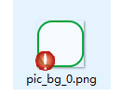 | 372*164 | 
 | 372*164 | 
 |  |  |  |  | 0
文本 | 尺寸 | 颜色 | 备注
 | 46 点 | 10913d
 | 46 点 | 584d44

